세부사항
과속방지턱(고무, 플라스틱 기성품) 설치 현황_단지별 세부 설치 사항 |  |  |  |  |  |  |  |  |  |  | 작성요령 1. 조사 대상 : 아파트 단지 내 출입구, 주차장 입구 등에 설치되어 있는 플라스틱, 고무 등으로 제작되어 있는 기성제품 과속방치턱(아스콘 등 포장재질과 동일한 일반 과속방지턱은 제외) 아래 사진 참고 2. 설치 규격: 1) 3.6m*10cm*10cm, 2) 2.0m*7.5cm, 3) 6.6m*10cm, 4) 1.0m*7.5cm 규격으로 설치되어 있는 과속방지턱 개소수 작성 위 규격에 없는 과속방지턱의 경우 기타에 개소수 작성

연번 | 시군명 | 단지명 | 설치위치(주소) | 규격별 설치 개소수 |  |  |  |  |  | 비고
 |  |  |  | 합계 | 3.6m*10cm | 2.0m*7.5cm | 6.6m*10cm | 1.0m*7.5cm | 기타
1 | 군산시 | 000단지 | 군산시 ㅇㅇㅇㅇㅇ

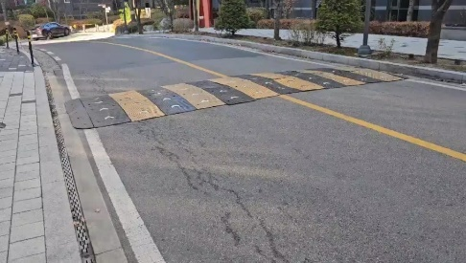
 |  |  |  |  |  |  |  |  |  |  |  |  | ← 플라스틱으로 제작된 과속방지턱 예시 사진

 |  |  |  |  |  |  |  |  |  |  | 참고사항 (「도로안전시설 설치 및 관리지침(과속방지턱편)_국토교통부 예규」) 1. 과속방지턱이란 ? - 통행차량의 과속 주행을 방지하여 도로교통의 안전 증진 도모하고 교통사고 예방을 위해 설치하는 도로부속물 2. 과속방지턱 규격 - 과속방지턱은 지침에 1) 3.6m*10cm*10cm, 2) 2.0m*7.5cm, 3) 6.6m*10cm, 4) 1.0m*7.5cm 크기로 규정되어 있음

 |  |  |  |  |  |  |  |  |  |  |  | 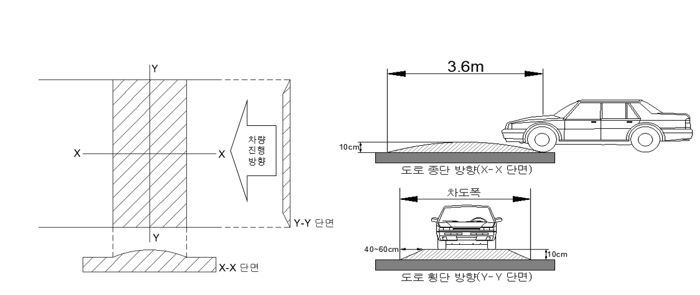

 |  |  |  |  |  |  |  |  |  |  |  | 과속방지턱 형상 및 제원




 |  |  |  |  |  |  |  |  |  |  |  | 과속방지턱 표준규격(길이 3.6m, 높이 10㎝) |  | 국지도로 중 폭 6m 미만 소로 등에 적용가능(길이 2m, 높이 7.5㎝) | 어린이 보호구역 전용규격(길이 6.6m, 높이 10㎝)
 |  |  |  |  |  |  |  |  |  |  |  | * 단 단지내 도로 등에서 민간 설치자가 차량의 주행속도를 10km/시 이하로 제한하고자하는 경우 1.0m, 7.5㎝ 범프사용 가능

